Cover PTT
 | PROGRAM
 | BANTUAN STIMULAN
 | PERUMAHAN SWADAYA (BSPS) |  |  |  |  | 1

 | DOKUMEN PEMILIHAN TOKO


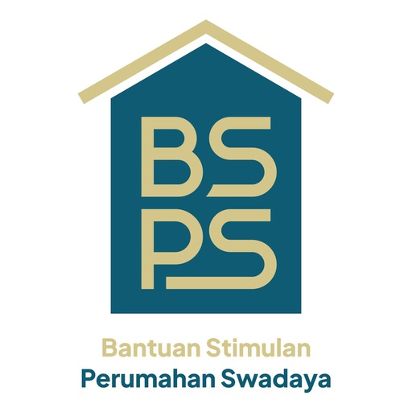

 |  | KCPB | : | Mawar Berduri
 |  | Kelurahan | : |  | Diisi sesuai kelurahan/kampung yang ada pada KCPB
 |  | Distrik | : | Sorong Manoi
 |  | Kota | : | Sorong

KOTA SORONG
PROVINSI PAPUA BARAT DAYA
TAHUN ANGGARAN 2026

Sketsa
SKETSA/PETA DESA
SEBARAN KELOMPOK PENERIMA BANTUAN (KPB) ………………….
DESA ……………, KECAMATAN ……………, KABUPATEN/KOTA ……………
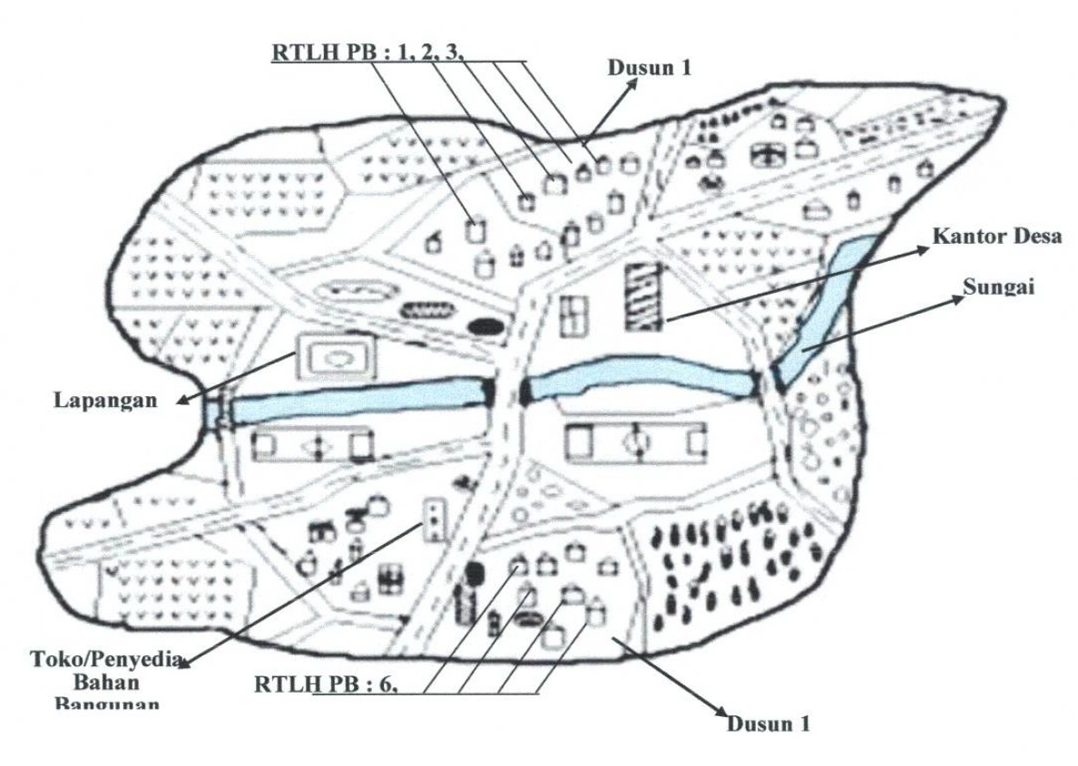

 | CONTOH

Hak&KewajibanToko
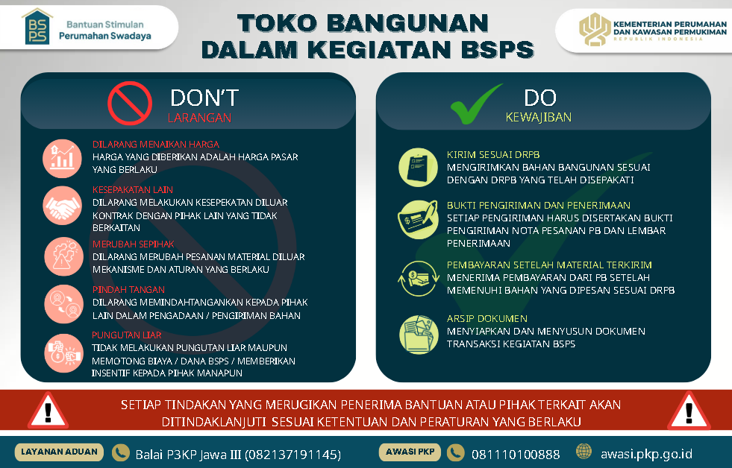
HAK
1 | Menerima Pembayaran setelah Mengirim Bahan sesuai DRPB (Tahap I dan II)

KEWAJIBAN
1 | Mengirim Bahan Bangunan Sesuai DRPB
2 | Bukti Pengiriman di Setiap Pengiriman
 | - | Laporan Pengiriman Bahan Bangunan | Format II-33
 |  | Lampiran :
 |  | 1. Nota (ada harga) - total setiap DRPB
 |  | 2. DO (Tidak ada Harga) - setiap pengiriman
 |  | 3. Dokumentasi setiap pengiriman
 | - | Lembar Penerimaan Bahan Bangunan Tahap 1 dan 2 | Format II-32

Kriteria Toko
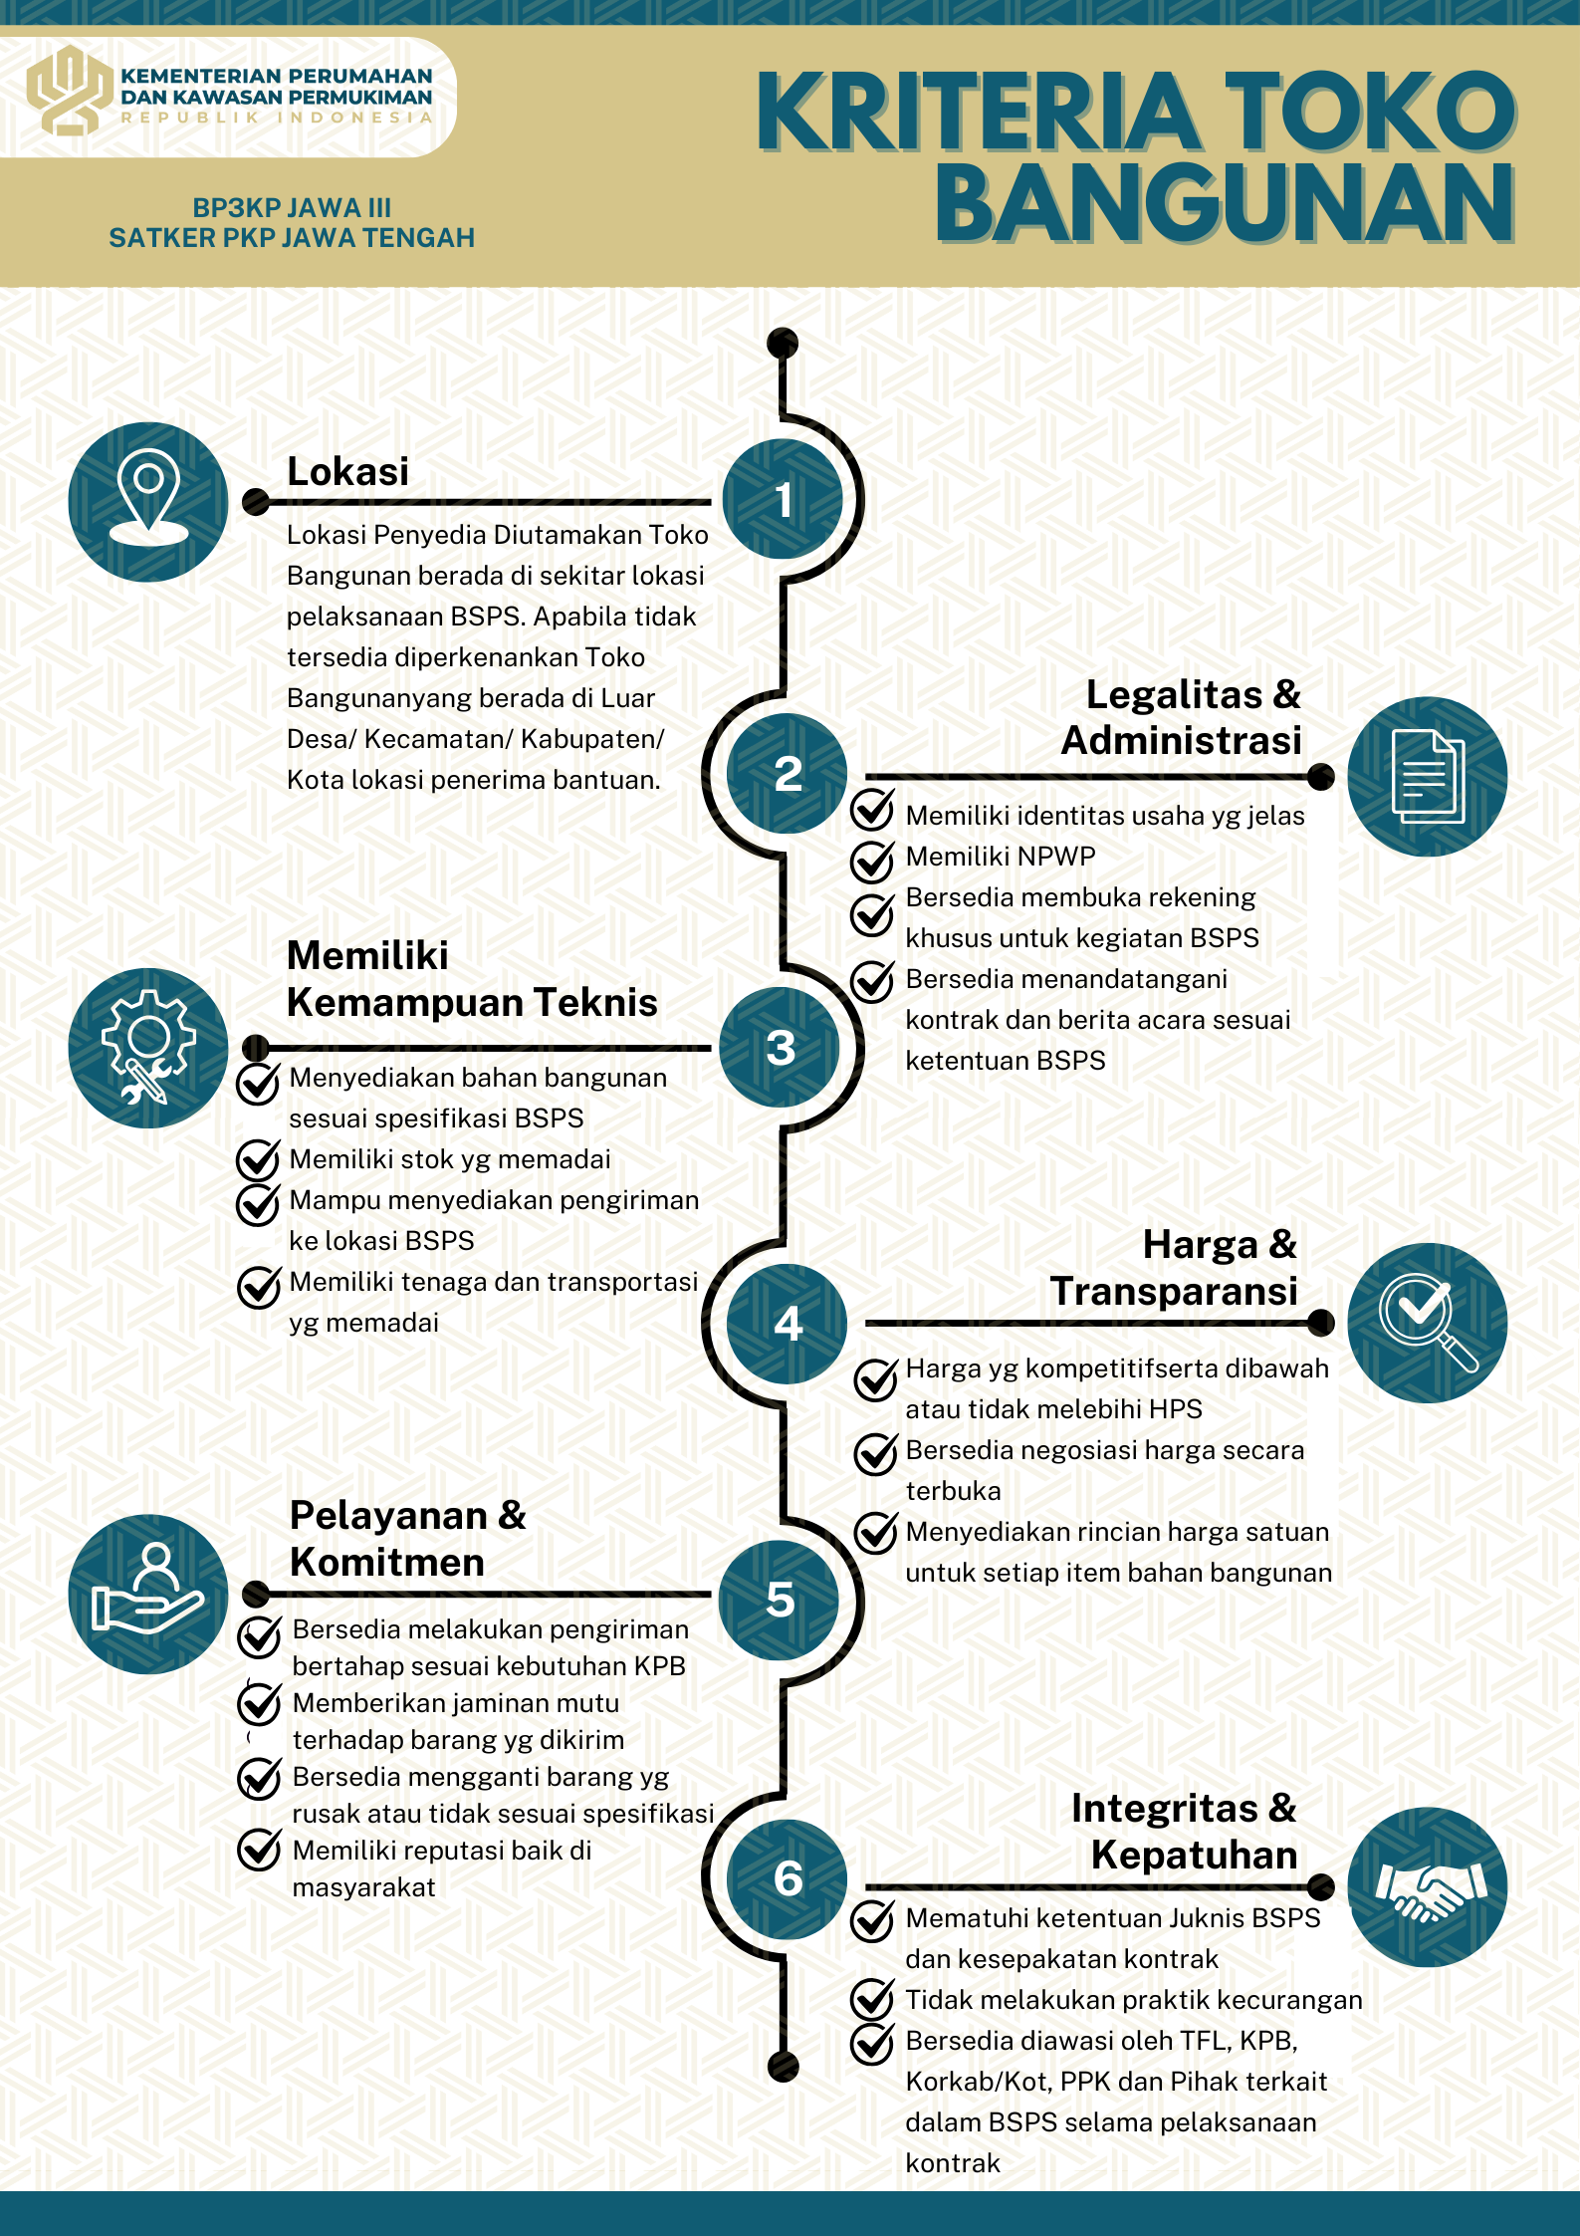 | 